puntajes_propuestas economicas
COMPONENTE DE EVALUACION | VERIFICACION | PUNTAJE MAXIMO
PRUEBA TÉCNICA. | El proponente presenta mockup con diseño de funcionalidades de carne digital, funcionalidades de red social tales como publicar contenido, seguir, dar like, funcionalidades de log-in y dashboard administrativo. | 35 | 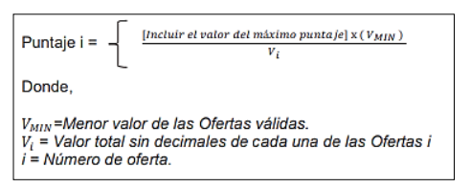
EXPERIENCIA ESPECIFICA | Certificar experiencia: Que el objeto de la certificación o dentro de las obligaciones contractuales (copia contrato o contratos), se encuentre enmarcado Servicios de Desarrollo de software sobre tecnologías afines para IoS, Android, redhat clowd forms, react native, o tecnologías afines 30 puntos por el desarrollo de la experiencia en estas plataformas de desarrollo. | 0
PROPUESTA ECONÓMICA | Propuesta económica global. Menor precio 35 puntos, los demás proporcional en forma lineal. | 35
 | TOTAL | 70

